калькулятор стоимости
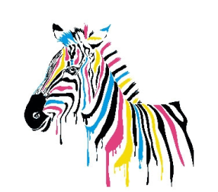
Выберите тип этикетки | черно-белая
Введите ширину этикетки (мм) | 102 | 102
Введите высоту этикетки (мм) | 135 | 135
Стоимость 1 этикетки | 1.93р.

 | цветная
 | черно-белая

